Overzicht
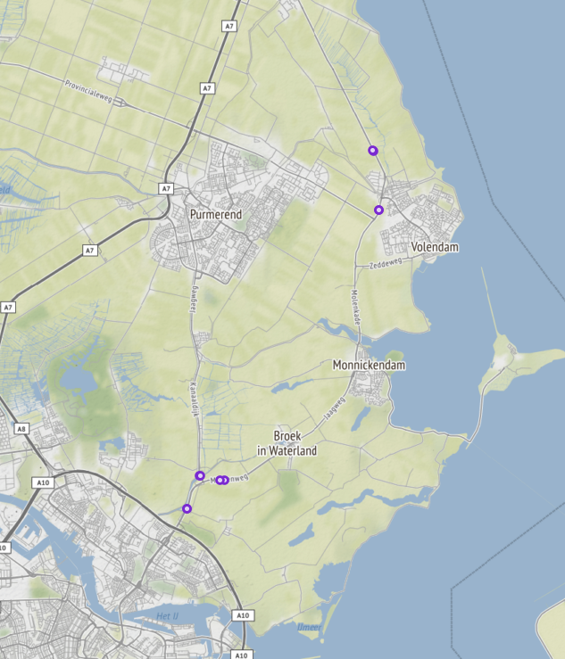
Aanvraagnaam | export
Periode | 08-01-2020 tot en met 15-01-2020
Dagen van de week | werkdagen inclusief feestdagen

Geselecteerde locaties
Volgnummer | ID | Naam | Latitude | Longitude
0 | PNH02_PNHTI543 | Kanaaldijk van Kanaaldijk - Slochterweg/Middenweg Broekerweg | 52.423962635 | 4.9514048504
1 | PNH02_PNHTI543r | Kanaaldijk van Slochterweg/Middenweg Broekerweg - Kanaaldijk | 52.423928609 | 4.9515868254
2 | PNH02_PNHTI576 | Provincialeweg van Kruisweg - Kanaaldijk (N235)/Termieterweg | 52.422687079 | 4.9638896404
3 | PNH02_PNHTI576r | Provincialeweg van Kanaaldijk (N235)/Termieterweg - Kruisweg | 52.42258726 | 4.9616705034
4 | PNH02_TI726L | Monnickendammerjaagweg van Verbindingsweg/Singelweg - Provincialeweg (N244) | 52.506328753 | 5.0425593975
5 | PNH02_TI726R | Monnickendammerjaagweg van Provincialeweg (N244) - Verbindingsweg/Singelweg | 52.506328753 | 5.0425593975
6 | PNH02_TI727L | Hoornse Jaagweg van Klemweg - Lokkemientjesweg | 52.524737643 | 5.0394751315
7 | PNH02_TI727R | Hoornse Jaagweg van Lokkemientjesweg - Klemweg | 52.52478416 | 5.0394366595
8 | PNH02_TI881L | Slochterweg van Slochterweg - op/afrit A10 | 52.413741161 | 4.9447147044
9 | PNH02_TI881R | Slochterweg van op/afrit A10 - Slochterweg | 52.413635382 | 4.9449437444

